Info
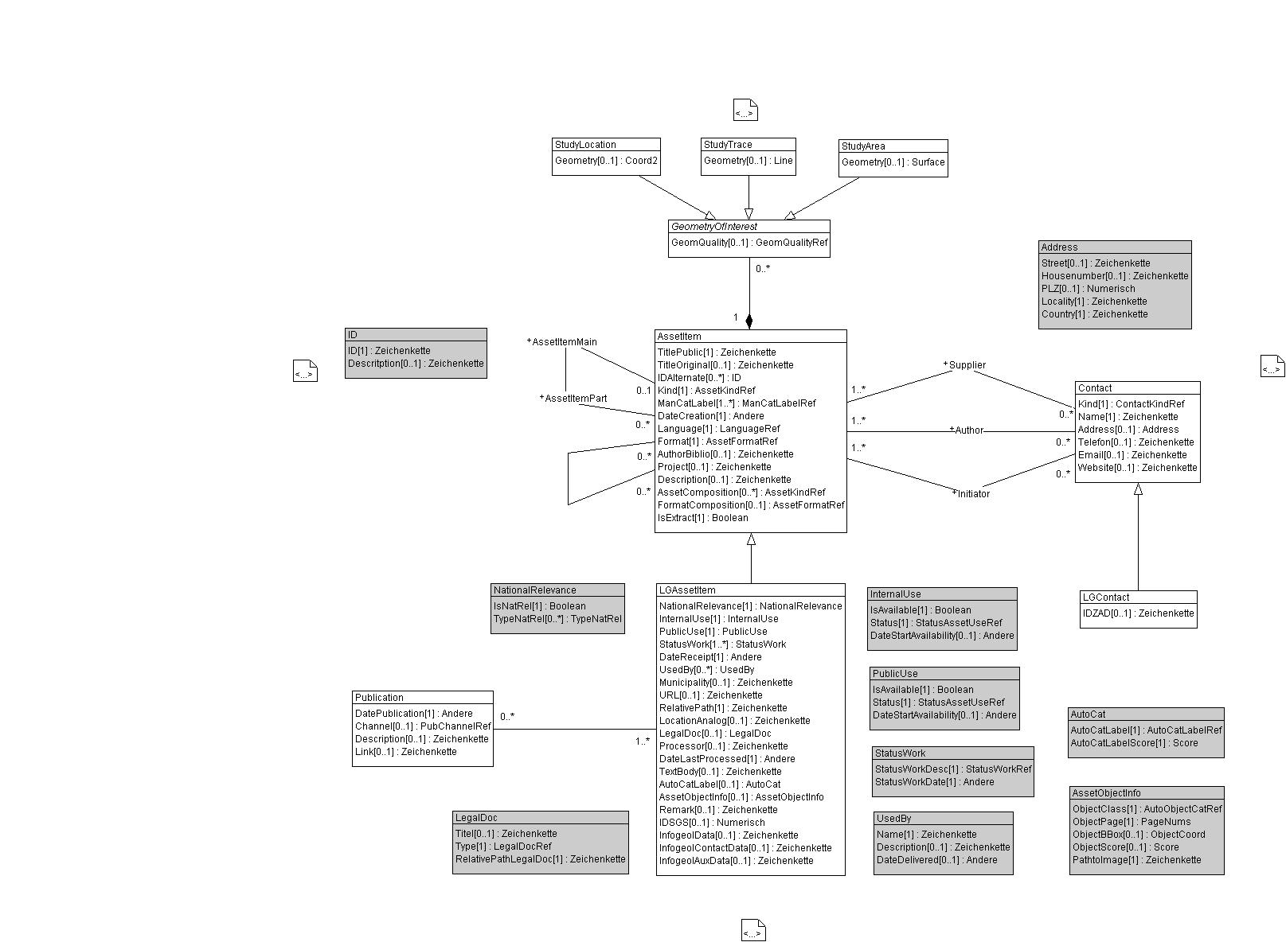
 |  |  | CONSTRAINTS: Klasse AssetItem
 |  |  | /** Wenn Kind == report, dann muss TitlePublic gesetzt sein.
Wertekataloge für das Datenmodell GeolAssets und dessen Erweiterung LG_GeolAssets für die Landesgeologie |  |  | */
 |  |  | SET CONSTRAINT WHERE Kind->Reference->Name->LocalisedText->Text == "report":
 |  |  | DEFINED (TitlePublic);
rote Arbeitsblätter | Werte aus: | GeolAssets_V2 | /** Wenn IsExtract gesetzt (es handelt sich dann um ein extrahiertes Objekt, z.B. Bohrprofil aus einem Bericht), dann darf Kind nicht "report" oder "package" sein. Sonst darf IsExtract nicht gesetzt sein.
grüne Arbeitsblätter | Werte aus: | LG_GeolAssets_V2 | */
 |  |  | SET CONSTRAINT WHERE IsExtract:
 |  |  | NOT (Kind->Reference->Name->LocalisedText->Text == "package") AND
Hinweise |  |  | NOT (Kind->Reference->Name->LocalisedText->Text == "report");
Für sämtliche Objekte jeder Klasse wird eine UUID erzeugt |  |  | /** Wenn Kind == Package, dann muss Format == Archiv (zip) sein
Die UUID der Objekte der Klasse "LGAssetItem" ersetzt die InfoGeol-Nr. (IDSGS) |  |  | */
Die grau hinterlegten rechecke im UML-Diagramm stellen STRUCTUREs dar, die komplexe Datentypen abbilden |  |  | SET CONSTRAINT WHERE Kind->Reference->Name->LocalisedText->Text == "package":
 |  |  | Format->Reference->Name-> LocalisedText->Text == "zip";
 |  |  | /** Wenn Format == Archiv (zip), dann muss Kind == Package sein
 |  |  | */
 |  |  | SET CONSTRAINT WHERE Format->Reference->Name-> LocalisedText->Text == "zip":
 |  |  | Kind->Reference->Name->LocalisedText->Text == "package";
 |  |  | /** FormatComposition darf nur ausgefüllt sein, wenn für das Format "zip" gewählt wurde
 |  |  | */
 |  |  | SET CONSTRAINT WHERE DEFINED (FormatComposition):
 |  |  | Format->Reference->Name-> LocalisedText->Text == "zip";
 |  |  | /** Wenn FormatComposition ausgefüllt ist, muss für das Format "zip" gewählt werden
 |  |  | */
 |  |  | SET CONSTRAINT WHERE Format->Reference->Name-> LocalisedText->Text == "zip":
 |  |  | DEFINED (FormatComposition);

 |  |  | CONSTRAINTS: Association AssetItemMain_AssetItemPart
 |  |  | /** Wenn das AssetPart ein Extrakt ist, muss das übergeordnete AssetMain das Kind == "report" haben oder es darf kein Extrakt sein und das übergeordnete AssetMain ist ein "package"
 |  |  | */
 |  |  | SET CONSTRAINT WHERE AssetItemPart->IsExtract:
 |  |  | AssetItemMain->Kind->Reference->Name->LocalisedText->Text =="report";

 |  |  | /** Wenn AssetItemPart->IsExtract == True, dann muss Kind == "package" sein
 |  |  | */
 |  |  | SET CONSTRAINT WHERE NOT( AssetItemPart->IsExtract):
 |  |  | AssetItemMain->Kind->Reference->Name->LocalisedText->Text == "package";

 |  |  | CONSTRAINTS: Klasse LGAssetItem
 |  |  | /** Wenn IsInternalUse == False, dann muss IsPublicUse auch == False sein.
 |  |  | */
 |  |  | SET CONSTRAINT WHERE NOT (InternalUse->IsAvailable):
 |  |  | NOT (PublicUse->IsAvailable);
 |  |  | /** Wenn das Startdatum der Öffentichennutzung gesetzt ist, dann muss auch das Startdatum der Internennutzung gesetzt sein und das interne Startdatum muss kleiner oder gleich dem öffentlichen sein.
 |  |  | */
 |  |  | SET CONSTRAINT WHERE DEFINED (PublicUse->DateStartAvailability):
 |  |  | DEFINED(InternalUse->DateStartAvailability) AND
 |  |  | (InternalUse->DateStartAvailability <= PublicUse->DateStartAvailability);
 |  |  | /** Wenn das öffentliche Startdatum gesetzt ist, dann darf der öffentliche Nutzungsstatus nicht auf TRUE (= nutzbar) stehen
 |  |  | */
 |  |  | SET CONSTRAINT WHERE DEFINED (PublicUse->DateStartAvailability):
 |  |  | NOT (PublicUse->IsAvailable);
 |  |  | /** Wenn das interne Startdatum gesetzt ist, dann darf der interne Nutzungsstatus nicht auf TRUE (= nutzbar) stehen
 |  |  | */
 |  |  | SET CONSTRAINT WHERE DEFINED (InternalUse->DateStartAvailability):
 |  |  | NOT (InternalUse->IsAvailable);

